Tabelle1
Softmax function

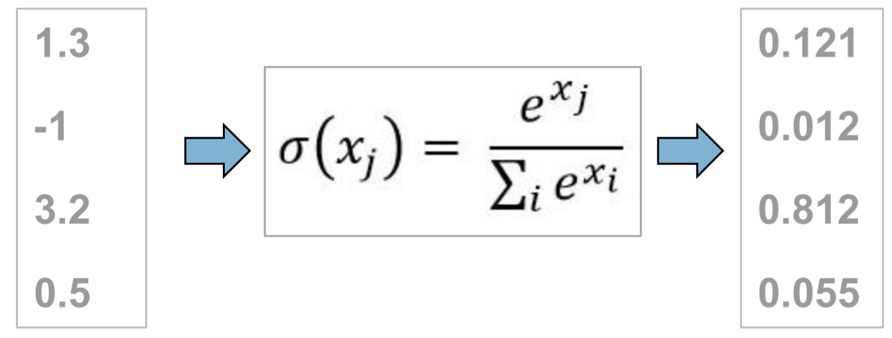
Inputvektor (x) | e^x_j | Wahrscheinlichkeitsverteilung
1.3 | 3.6692966676 | 0.121
-1 | 0.36787944117 | 0.012
3.2 | 24.532530197 | 0.812
0.5 | 1.6487212707 | 0.055

Summe e^x_i | 30.218427577

Selber eingeben
Zwischenberechnungen (automatisch)
Resultate (automatisch)

